Cover
Project Name |  |  |  | Module/Sub System |  |  |  |  |  |  |  | Created PIC |  | Created Date |  |  | Approved Date
 |  |  |  | Certificate Management |  |  |  |  |  |  |  | QuocTC |  | 16-Mar-2016

1. Module/Sub System overview

 | Cung cấp các chức năng nhằm quản lý các thông tin của chứng chỉ. Ngoài một số chức năng cơ bản như tạo/xem/xóa một chứng chỉ module còn cung
 | cấp các chức năng khác như search đặc biệt là advance search (mã lớp, mã chứng chỉ) giúp user nhanh chóng tìm được thông tin chứng chỉ cần thiết.
 | Ngoài ra chứng chỉ còn được xuất ra file PDF một cách nhanh chóng.

2. Definitions, Acronyms, and Abbreviations

 |  | No | Abbreviation |  |  | Description
 |  | 1
 |  | 2

3. Activity diagram

 |  | Một dự án từ khi được tạo mới cho đến khi hoàn thành thì trải qua các status sau

Tentative
On going
Closing
Closed

 |  | Start |  |  | Hoạt động bidding, planning |  | Hoạt động tracking, controlling | Các hoạt động engineering |  | Dự án được closed. |  |  |  |  |  | End
 |  |  |  |  | cho dự án |  | re-planning | đã kết thúc. Đang làm thủ
 |  |  |  |  |  |  |  | tục để đóng dự án

Cancelled

 |  |  |  |  |  |  | Vì lý do gì đó mà bị cancel

4. UC diagram

 | No | UseCase ID |  |  | Use Case Name |  | Description
 | 1 | UC_CM_01.1 |  |  | Login |  | Đăng nhập vào hệ thống
 | 2 | UC_CM_01.2 |  |  | Phân quyền |  | Cho phép admin phân quyền người dùng
 | 3 | UC_CM_02 |  |  | Nhập thông tin chứng chỉ |  | Cho phép manager nhập thông tin chứng chỉ
 | 4 | UC_CM_03 |  |  | Tạo chứng chỉ mặt trước |  | Cho phép manager tạo chứng chỉ mặt trước
 | 5 | UC_CM_04 |  |  | Tạo chứng chỉ mặt sau |  | Cho phép manager tạo chứng chỉ mặt sau
 | 6 | UC_CM_05 |  |  | Search |  | Cho phép người dùng tra cứu thông tin chứng chỉ
 | 7 | UC_CM_06.1 |  |  | Download chứng chỉ |  | Cho phép download chứng chỉ
 | 8 | UC_CM_06.2 |  |  | Upload |  | Cho phép upload
 |  |  |  |  |  |  |  |  | nSecurity matrix
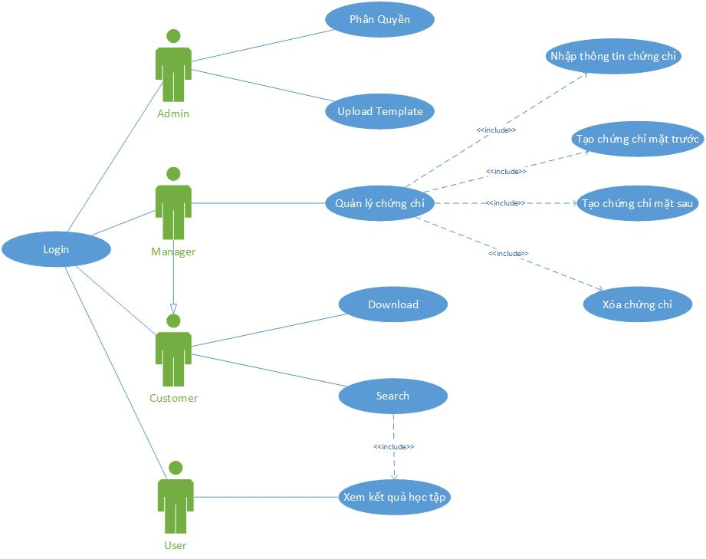
 |  |  |  |  |  |  |  |  | UC |  | User | Customer | Manager |  | Admin
 |  |  |  |  |  |  |  |  | Login |  | x | x | x |  | x
 |  |  |  |  |  |  |  |  | Phân quyền |  |  |  |  |  | x
 |  |  |  |  |  |  |  |  | Nhập thông tin chứng chỉ |  |  |  | x
 |  |  |  |  |  |  |  |  | Tạo chứng chỉ mặt trước |  |  |  | x
 |  |  |  |  |  |  |  |  | Tạo chứng chỉ mặt sau |  |  |  | x
 |  |  |  |  |  |  |  |  | Search |  |  | x | x
 |  |  |  |  |  |  |  |  | Download chứng chỉ |  |  | x | x
 |  |  |  |  |  |  |  |  | Upload |  |  |  | x |  | x

